Скриншоты
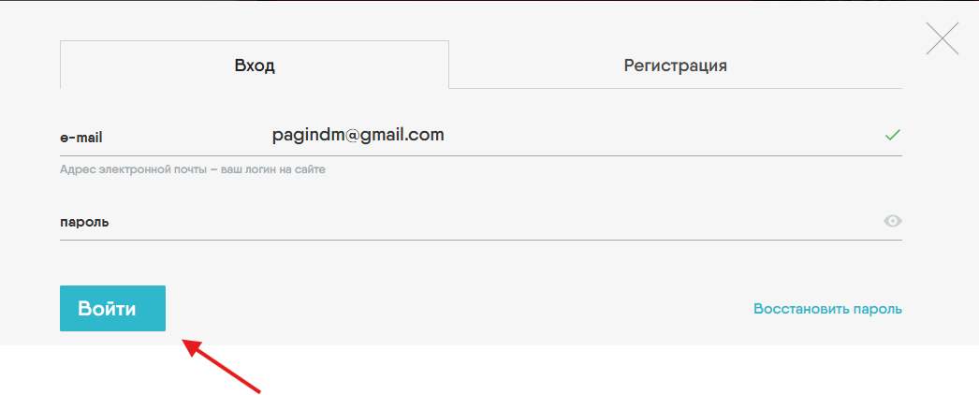
Скрин к багу 1

Скрин к багу 2

Скрин к багу 3

Скрин к багу 4

Скрин к багу 5

Скрин к багу 6

